Sheet1
Arbejdsark nummer 2

Match skiltene med teksterne
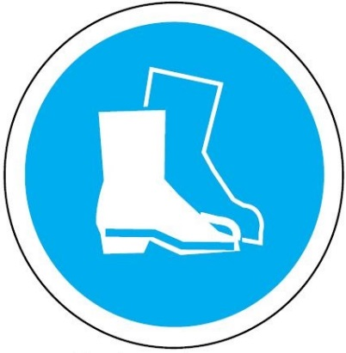

Benyt øjenværn.


Benyt sikkerhedshjælm


Benyt sikkerhedsstøvler



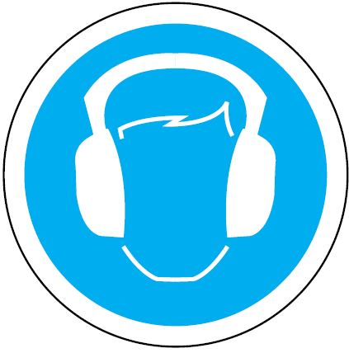

Benyt sikkerhedshandsker

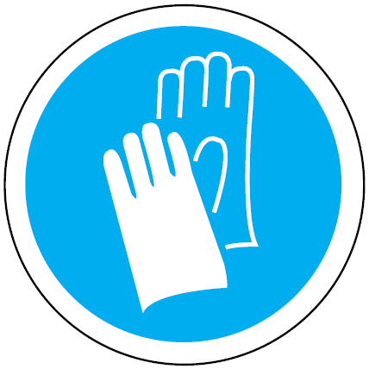
Benyt sikkerhedsoveralls

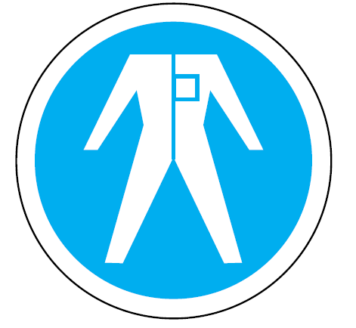

Benyt høreværn

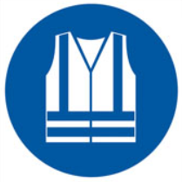
Benyt "selvlysende" vest

